Заказ
 |  | ООО "СпецДвери"
 |  | Заказ на изготовление металических изделий
 | Заказчик | Общество с ограниченной ответственностью «СТРОЙ-ТРЕЙД» ИНН/КПП 3664208770/366401001 ОГРН 1153668036873 БИК 044525700 Юр. Адрес: 394052, г. Воронеж, Маршала Шапошникова ул., дом 45 Факт адрес: 394052, г. Воронеж, Маршала Шапошникова ул., дом 45 Директор: Чепрасова Ирина Борисовна
 | Телфон | 89065864912
 | Дата и счет | № счета от

1 | 2 | 3 | 4 | 5 | 6 | 7 | 8 | 9 | 10 | 11 | 12 | 13 | 14 | 15 | 16 | 17 | 18 | 19
№ | Наименование | Кол-во, ед. | Высота двери по коробке, мм | Ширина двери по коробке, мм | Открывание | Размер рабочей створки, мм | Окрас | Наличник | Доводчик | Навес Левый, кол-во шт. | Навес Правый, кол-во шт. | Стекло на левой створке, кол-во | Стекло на правой створке, кол-во | Решётка на левой створке, кол-во | Решётка на правой створке, кол-во | Наличие фрамуги | Высота фрамуги, мм | Примечание (размер стёкол и решёток, если есть) (доп. информация по заказу)
1 | Дверь ДМ (МДФ1) | 1 | 2,070 | 960 | правая |  | антик медь+цинкогрунт | да | нет | 3 |  |  |  |  |  |  |  | Ручки Фуаро, замок Гардиан 12.11+10.01, Цилиндр ключ/барашек, Цвет МДФ накладки ВЕНГЕ, мдф водостойкий винорит. Рисунок шоколад. Дополнительно покрытие цинкогрунтом.
2 | Дверь ДМ Техническая | 2 | 2,070 | 960 | правая |  | антик медь+цинкогрунт | да | нет | 3 |  |  |  |  |  |  |  | Ручки Фуаро, замок Гардиан 12.11, Цилиндр ключ/ключ. Дополнительно покрытие цинкогрунтом.
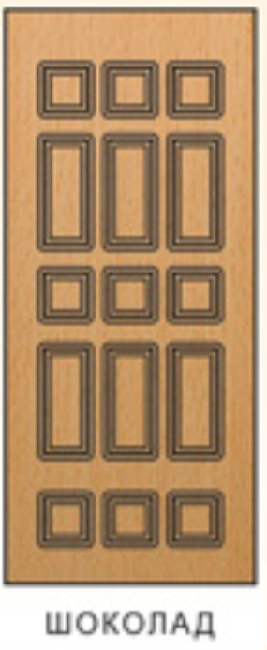
 |  | 3

 | Зказчик: | Яценко Александр (Яценко А.А.)
 |  | (подпись) (расшифровка подписи) должность
 |  |  |  | М.П.

